H_DRIPOW
入力は種別ごとにカラーリングする
■ Variation
■ Vehicle Information
■ Power pass time
■ Other Domain
■ HardWire
■ CAN Rx Hook timeout
■ CAN Rx Hook Flag
■ CAN Rx Hook Signal
■ CAN Rx Message Status & Signal
■ （上記以外）
 |  |  |  |  |  |  |  |  |  |  |  |  |  |  |  |  |  |  |  |  |  |  |  |  |  |  |  |  |  |  |  |  | → | bit
 | Table Type | INDEX | 31 | 30 | 29 | 28 | 27 | 26 | 25 | 24 | 23 | 22 | 21 | 20 | 19 | 18 | 17 | 16 | 15 | 14 | 13 | 12 | 11 | 10 | 9 | 8 | 7 | 6 | 5 | 4 | 3 | 2 | 1 | 0 | REQ
 | Index Table |  | ALERT_VOM_RWT_EN | [reserved] | ALERT_VOM_VCS_ON | ALERT_VOM_IGN_ON | ALERT_VOM_IGN_OFF_WT | ALERT_VOM_IGN_OFF | ALERT_VOM_BAT_WT | ALERT_VOM_BAT_AO | [reserved] | [reserved] | [reserved] | [reserved] | [reserved] | [reserved] | [reserved] | [reserved] | [reserved] | [reserved] | [reserved] | [reserved] | [reserved] | [reserved] | [reserved] | [reserved] | [reserved] | [reserved] | [reserved] | [reserved] | EHV1S26_STS | PWRLMID |  |  |  | シート名称は、CH Nameと同じにすること。 1CHしか存在しない場合、機能名と同じにすること。
Master Table |  |  |  |  |  |  |  |  |  |  |  |  |  |  |  |  |  |  |  |  |  |  |  |  |  |  |  |  |  |  |  |  |  |  |  | 貼り付けコード
 |  |  |  |  |  |  |  |  |  |  |  |  |  |  |  |  |  |  |  |  |  |  |  |  |  |  |  |  |  |  |  |  |  |  |  | static const U4 u4_sp_ALERT_H_DRIPOW_CRIT[ALERT_H_DRIPOW_NUM_DST] = { | static const U4 u4_sp_ALERT_H_DRIPOW_MASK[ALERT_H_DRIPOW_NUM_DST] = { | static const U1 u1_sp_ALERT_H_DRIPOW_DST[ALERT_H_DRIPOW_NUM_DST] = { | const ST_ALERT_MTRX st_gp_ALERT_H_DRIPOW_MTRX[1] = { | #define ALERT_H_DRIPOW_NUM_DST (16U)
 | Table H_DRIPOW | 0 | × | × | × | × | × | × | × | × | × | × | × | × | × | × | × | × | × | × | × | × | × | × | × | × | × | × | × | × | 0 | 0 | 0 | 0 | UNKNOWN | (U4)0x00000000U, /* 00 UNKNOWN */ | (U4)0x0000000FU, /* 00 UNKNOWN */ | (U1)ALERT_REQ_UNKNOWN, /* 00 UNKNOWN */ | { | MtxSrch変数名 | H_DRIPOW
 |  | 1 | × | × | × | × | × | × | × | × | × | × | × | × | × | × | × | × | × | × | × | × | × | × | × | × | × | × | × | × | 0 | 0 | 0 | 1 | PRMRYCHK | (U4)0x00000001U, /* 01 PRMRYCHK */ | (U4)0x0000000FU, /* 01 PRMRYCHK */ | (U1)ALERT_REQ_H_DRIPOW_PRMRYCHK, /* 01 PRMRYCHK */ | &u4_s_AlertH_dripowSrcchk, /* fp_u4_SRC_CHK */ | Use MtxSrch | 0
 |  | 2 | × | × | × | × | × | × | × | × | × | × | × | × | × | × | × | × | × | × | × | × | × | × | × | × | × | × | × | × | 0 | 0 | 1 | 0 | OVHT | (U4)0x00000002U, /* 02 OVHT */ | (U4)0x0000000FU, /* 02 OVHT */ | (U1)ALERT_REQ_H_DRIPOW_OVHT, /* 02 OVHT */ | &vd_s_AlertH_dripowRwTx, /* fp_vd_XDST */ | CRIT_NAME | u4_sp_ALERT_H_DRIPOW_CRIT
 |  | 3 | × | × | × | × | × | × | × | × | × | × | × | × | × | × | × | × | × | × | × | × | × | × | × | × | × | × | × | × | 0 | 0 | 1 | 1 | BATLOW | (U4)0x00000003U, /* 03 BATLOW */ | (U4)0x0000000FU, /* 03 BATLOW */ | (U1)ALERT_REQ_H_DRIPOW_BATLOW, /* 03 BATLOW */ |  | MASK_NAME | u4_sp_ALERT_H_DRIPOW_MASK
 |  | 4 | × | × | × | × | × | × | × | × | × | × | × | × | × | × | × | × | × | × | × | × | × | × | × | × | × | × | × | × | 0 | 1 | 0 | 0 | OTHER | (U4)0x00000004U, /* 04 OTHER */ | (U4)0x0000000FU, /* 04 OTHER */ | (U1)ALERT_REQ_H_DRIPOW_OTHER, /* 04 OTHER */ | (const U4 *)vdp_PTR_NA, /* u4p_MASK */ | MTXSRCH_DEF | ALERT_H_DRIPOW_NUM_DST
 |  | 5 | × | × | × | × | × | × | × | × | × | × | × | × | × | × | × | × | × | × | × | × | × | × | × | × | × | × | × | × | 0 | 1 | 0 | 1 | UNKNOWN | (U4)0x00000005U, /* 05 UNKNOWN */ | (U4)0x0000000FU, /* 05 UNKNOWN */ | (U1)ALERT_REQ_UNKNOWN, /* 05 UNKNOWN */ | (const U4 *)vdp_PTR_NA, /* u4p_CRIT */ | MTXSRCH_OUT_DEF | u1_sp_ALERT_H_DRIPOW_DST
 |  | 6 | × | × | × | × | × | × | × | × | × | × | × | × | × | × | × | × | × | × | × | × | × | × | × | × | × | × | × | × | 0 | 1 | 1 | 0 | UNKNOWN | (U4)0x00000006U, /* 06 UNKNOWN */ | (U4)0x0000000FU, /* 06 UNKNOWN */ | (U1)ALERT_REQ_UNKNOWN, /* 06 UNKNOWN */ |  | ALERT_MTRX_NAME | st_gp_ALERT_H_DRIPOW_MTRX[1]
 |  | 7 | × | × | × | × | × | × | × | × | × | × | × | × | × | × | × | × | × | × | × | × | × | × | × | × | × | × | × | × | 0 | 1 | 1 | 1 | UNKNOWN | (U4)0x00000007U, /* 07 UNKNOWN */ | (U4)0x0000000FU, /* 07 UNKNOWN */ | (U1)ALERT_REQ_UNKNOWN, /* 07 UNKNOWN */ | &u1_sp_ALERT_H_DRIPOW_DST[0], /* u1p_DST */ | SRCH_NUM | 16
 |  | 8 | × | × | × | × | × | × | × | × | × | × | × | × | × | × | × | × | × | × | × | × | × | × | × | × | × | × | × | × | 1 | 0 | 0 | 0 | UNKNOWN | (U4)0x00000008U, /* 08 UNKNOWN */ | (U4)0x0000000FU, /* 08 UNKNOWN */ | (U1)ALERT_REQ_UNKNOWN, /* 08 UNKNOWN */ | (U2)ALERT_H_DRIPOW_NUM_DST, /* u2_num_srch */ | SRC CHK | u4_s_AlertH_dripowSrcchk
 |  | 9 | × | × | × | × | × | × | × | × | × | × | × | × | × | × | × | × | × | × | × | × | × | × | × | × | × | × | × | × | 1 | 0 | 0 | 1 | UNKNOWN | (U4)0x00000009U, /* 09 UNKNOWN */ | (U4)0x0000000FU, /* 09 UNKNOWN */ | (U1)ALERT_REQ_UNKNOWN, /* 09 UNKNOWN */ | (U1)ALERT_VOM_IGN_ON /* u1_vom_act */ | RWTX | vd_s_AlertH_dripowRwTx
 |  | 10 | × | × | × | × | × | × | × | × | × | × | × | × | × | × | × | × | × | × | × | × | × | × | × | × | × | × | × | × | 1 | 0 | 1 | 0 | UNKNOWN | (U4)0x0000000AU, /* 10 UNKNOWN */ | (U4)0x0000000FU, /* 10 UNKNOWN */ | (U1)ALERT_REQ_UNKNOWN, /* 10 UNKNOWN */ | } | ACT | ALERT_VOM_IGN_ON
 |  | 11 | × | × | × | × | × | × | × | × | × | × | × | × | × | × | × | × | × | × | × | × | × | × | × | × | × | × | × | × | 1 | 0 | 1 | 1 | UNKNOWN | (U4)0x0000000BU, /* 11 UNKNOWN */ | (U4)0x0000000FU, /* 11 UNKNOWN */ | (U1)ALERT_REQ_UNKNOWN, /* 11 UNKNOWN */ | }; | ALERT_MTRX変数名 | H_DRIPOW
 |  | 12 | × | × | × | × | × | × | × | × | × | × | × | × | × | × | × | × | × | × | × | × | × | × | × | × | × | × | × | × | 1 | 1 | 0 | 0 | UNKNOWN | (U4)0x0000000CU, /* 12 UNKNOWN */ | (U4)0x0000000FU, /* 12 UNKNOWN */ | (U1)ALERT_REQ_UNKNOWN, /* 12 UNKNOWN */
 |  | 13 | × | × | × | × | × | × | × | × | × | × | × | × | × | × | × | × | × | × | × | × | × | × | × | × | × | × | × | × | 1 | 1 | 0 | 1 | UNKNOWN | (U4)0x0000000DU, /* 13 UNKNOWN */ | (U4)0x0000000FU, /* 13 UNKNOWN */ | (U1)ALERT_REQ_UNKNOWN, /* 13 UNKNOWN */
 |  | 14 | × | × | × | × | × | × | × | × | × | × | × | × | × | × | × | × | × | × | × | × | × | × | × | × | × | × | × | × | 1 | 1 | 1 | 0 | UNKNOWN | (U4)0x0000000EU, /* 14 UNKNOWN */ | (U4)0x0000000FU, /* 14 UNKNOWN */ | (U1)ALERT_REQ_UNKNOWN, /* 14 UNKNOWN */
 |  | 15 | × | × | × | × | × | × | × | × | × | × | × | × | × | × | × | × | × | × | × | × | × | × | × | × | × | × | × | × | 1 | 1 | 1 | 1 | UNKNOWN | (U4)0x0000000FU /* 15 UNKNOWN */ | (U4)0x0000000FU /* 15 UNKNOWN */ | (U1)ALERT_REQ_UNKNOWN /* 15 UNKNOWN */
 |  | 16 | × | × | × | × | × | × | × | × | × | × | × | × | × | × | × | × | × | × | × | × | × | × | × | × | × | × | × | × | × | × | × | × |  | }; | }; | };
 |  | 17 | × | × | × | × | × | × | × | × | × | × | × | × | × | × | × | × | × | × | × | × | × | × | × | × | × | × | × | × | × | × | × | ×
 |  | 18 | × | × | × | × | × | × | × | × | × | × | × | × | × | × | × | × | × | × | × | × | × | × | × | × | × | × | × | × | × | × | × | ×
 |  | 19 | × | × | × | × | × | × | × | × | × | × | × | × | × | × | × | × | × | × | × | × | × | × | × | × | × | × | × | × | × | × | × | ×
 |  | 20 | × | × | × | × | × | × | × | × | × | × | × | × | × | × | × | × | × | × | × | × | × | × | × | × | × | × | × | × | × | × | × | ×
 |  | 21 | × | × | × | × | × | × | × | × | × | × | × | × | × | × | × | × | × | × | × | × | × | × | × | × | × | × | × | × | × | × | × | ×
 |  | 22 | × | × | × | × | × | × | × | × | × | × | × | × | × | × | × | × | × | × | × | × | × | × | × | × | × | × | × | × | × | × | × | ×
 |  | 23 | × | × | × | × | × | × | × | × | × | × | × | × | × | × | × | × | × | × | × | × | × | × | × | × | × | × | × | × | × | × | × | ×
 |  | 24 | × | × | × | × | × | × | × | × | × | × | × | × | × | × | × | × | × | × | × | × | × | × | × | × | × | × | × | × | × | × | × | ×
 |  | 25 | × | × | × | × | × | × | × | × | × | × | × | × | × | × | × | × | × | × | × | × | × | × | × | × | × | × | × | × | × | × | × | ×
 |  | 26 | × | × | × | × | × | × | × | × | × | × | × | × | × | × | × | × | × | × | × | × | × | × | × | × | × | × | × | × | × | × | × | ×
 |  | 27 | × | × | × | × | × | × | × | × | × | × | × | × | × | × | × | × | × | × | × | × | × | × | × | × | × | × | × | × | × | × | × | ×
 |  | 28 | × | × | × | × | × | × | × | × | × | × | × | × | × | × | × | × | × | × | × | × | × | × | × | × | × | × | × | × | × | × | × | ×
 |  | 29 | × | × | × | × | × | × | × | × | × | × | × | × | × | × | × | × | × | × | × | × | × | × | × | × | × | × | × | × | × | × | × | ×
 |  | 30 | × | × | × | × | × | × | × | × | × | × | × | × | × | × | × | × | × | × | × | × | × | × | × | × | × | × | × | × | × | × | × | ×
 |  | 31 | × | × | × | × | × | × | × | × | × | × | × | × | × | × | × | × | × | × | × | × | × | × | × | × | × | × | × | × | × | × | × | ×
 |  | 32 | × | × | × | × | × | × | × | × | × | × | × | × | × | × | × | × | × | × | × | × | × | × | × | × | × | × | × | × | × | × | × | ×
 |  | 33 | × | × | × | × | × | × | × | × | × | × | × | × | × | × | × | × | × | × | × | × | × | × | × | × | × | × | × | × | × | × | × | ×
 |  | 34 | × | × | × | × | × | × | × | × | × | × | × | × | × | × | × | × | × | × | × | × | × | × | × | × | × | × | × | × | × | × | × | ×
 |  | 35 | × | × | × | × | × | × | × | × | × | × | × | × | × | × | × | × | × | × | × | × | × | × | × | × | × | × | × | × | × | × | × | ×
 |  | 36 | × | × | × | × | × | × | × | × | × | × | × | × | × | × | × | × | × | × | × | × | × | × | × | × | × | × | × | × | × | × | × | ×
 |  | 37 | × | × | × | × | × | × | × | × | × | × | × | × | × | × | × | × | × | × | × | × | × | × | × | × | × | × | × | × | × | × | × | ×
 |  | 38 | × | × | × | × | × | × | × | × | × | × | × | × | × | × | × | × | × | × | × | × | × | × | × | × | × | × | × | × | × | × | × | ×
 |  | 39 | × | × | × | × | × | × | × | × | × | × | × | × | × | × | × | × | × | × | × | × | × | × | × | × | × | × | × | × | × | × | × | ×
 |  | 40 | × | × | × | × | × | × | × | × | × | × | × | × | × | × | × | × | × | × | × | × | × | × | × | × | × | × | × | × | × | × | × | ×
 |  | 41 | × | × | × | × | × | × | × | × | × | × | × | × | × | × | × | × | × | × | × | × | × | × | × | × | × | × | × | × | × | × | × | ×
 |  | 42 | × | × | × | × | × | × | × | × | × | × | × | × | × | × | × | × | × | × | × | × | × | × | × | × | × | × | × | × | × | × | × | ×
 |  | 43 | × | × | × | × | × | × | × | × | × | × | × | × | × | × | × | × | × | × | × | × | × | × | × | × | × | × | × | × | × | × | × | ×
 |  | 44 | × | × | × | × | × | × | × | × | × | × | × | × | × | × | × | × | × | × | × | × | × | × | × | × | × | × | × | × | × | × | × | ×
 |  | 45 | × | × | × | × | × | × | × | × | × | × | × | × | × | × | × | × | × | × | × | × | × | × | × | × | × | × | × | × | × | × | × | ×
 |  | 46 | × | × | × | × | × | × | × | × | × | × | × | × | × | × | × | × | × | × | × | × | × | × | × | × | × | × | × | × | × | × | × | ×
 |  | 47 | × | × | × | × | × | × | × | × | × | × | × | × | × | × | × | × | × | × | × | × | × | × | × | × | × | × | × | × | × | × | × | ×
 |  | 48 | × | × | × | × | × | × | × | × | × | × | × | × | × | × | × | × | × | × | × | × | × | × | × | × | × | × | × | × | × | × | × | ×
 |  | 49 | × | × | × | × | × | × | × | × | × | × | × | × | × | × | × | × | × | × | × | × | × | × | × | × | × | × | × | × | × | × | × | ×
 |  | 50 | × | × | × | × | × | × | × | × | × | × | × | × | × | × | × | × | × | × | × | × | × | × | × | × | × | × | × | × | × | × | × | ×
 |  | 51 | × | × | × | × | × | × | × | × | × | × | × | × | × | × | × | × | × | × | × | × | × | × | × | × | × | × | × | × | × | × | × | ×
 |  | 52 | × | × | × | × | × | × | × | × | × | × | × | × | × | × | × | × | × | × | × | × | × | × | × | × | × | × | × | × | × | × | × | ×
 |  | 53 | × | × | × | × | × | × | × | × | × | × | × | × | × | × | × | × | × | × | × | × | × | × | × | × | × | × | × | × | × | × | × | ×
 |  | 54 | × | × | × | × | × | × | × | × | × | × | × | × | × | × | × | × | × | × | × | × | × | × | × | × | × | × | × | × | × | × | × | ×
 |  | 55 | × | × | × | × | × | × | × | × | × | × | × | × | × | × | × | × | × | × | × | × | × | × | × | × | × | × | × | × | × | × | × | ×
 |  | 56 | × | × | × | × | × | × | × | × | × | × | × | × | × | × | × | × | × | × | × | × | × | × | × | × | × | × | × | × | × | × | × | ×
 |  | 57 | × | × | × | × | × | × | × | × | × | × | × | × | × | × | × | × | × | × | × | × | × | × | × | × | × | × | × | × | × | × | × | ×
 |  | 58 | × | × | × | × | × | × | × | × | × | × | × | × | × | × | × | × | × | × | × | × | × | × | × | × | × | × | × | × | × | × | × | ×
 |  | 59 | × | × | × | × | × | × | × | × | × | × | × | × | × | × | × | × | × | × | × | × | × | × | × | × | × | × | × | × | × | × | × | ×
 |  | 60 | × | × | × | × | × | × | × | × | × | × | × | × | × | × | × | × | × | × | × | × | × | × | × | × | × | × | × | × | × | × | × | ×
 |  | 61 | × | × | × | × | × | × | × | × | × | × | × | × | × | × | × | × | × | × | × | × | × | × | × | × | × | × | × | × | × | × | × | ×
 |  | 62 | × | × | × | × | × | × | × | × | × | × | × | × | × | × | × | × | × | × | × | × | × | × | × | × | × | × | × | × | × | × | × | ×
 |  | 63 | × | × | × | × | × | × | × | × | × | × | × | × | × | × | × | × | × | × | × | × | × | × | × | × | × | × | × | × | × | × | × | ×
Criteria
 | Table H_DRIPOW | 0 | 0 | 0 | 0 | 0 | 0 | 0 | 0 | 0 | 0 | 0 | 0 | 0 | 0 | 0 | 0 | 0 | 0 | 0 | 0 | 0 | 0 | 0 | 0 | 0 | 0 | 0 | 0 | 0 | 0 | 0 | 0 | 0 | UNKNOWN
 |  | 1 | 0 | 0 | 0 | 0 | 0 | 0 | 0 | 0 | 0 | 0 | 0 | 0 | 0 | 0 | 0 | 0 | 0 | 0 | 0 | 0 | 0 | 0 | 0 | 0 | 0 | 0 | 0 | 0 | 0 | 0 | 0 | 1 | PRMRYCHK
 |  | 2 | 0 | 0 | 0 | 0 | 0 | 0 | 0 | 0 | 0 | 0 | 0 | 0 | 0 | 0 | 0 | 0 | 0 | 0 | 0 | 0 | 0 | 0 | 0 | 0 | 0 | 0 | 0 | 0 | 0 | 0 | 1 | 0 | OVHT
 |  | 3 | 0 | 0 | 0 | 0 | 0 | 0 | 0 | 0 | 0 | 0 | 0 | 0 | 0 | 0 | 0 | 0 | 0 | 0 | 0 | 0 | 0 | 0 | 0 | 0 | 0 | 0 | 0 | 0 | 0 | 0 | 1 | 1 | BATLOW
 |  | 4 | 0 | 0 | 0 | 0 | 0 | 0 | 0 | 0 | 0 | 0 | 0 | 0 | 0 | 0 | 0 | 0 | 0 | 0 | 0 | 0 | 0 | 0 | 0 | 0 | 0 | 0 | 0 | 0 | 0 | 1 | 0 | 0 | OTHER
 |  | 5 | 0 | 0 | 0 | 0 | 0 | 0 | 0 | 0 | 0 | 0 | 0 | 0 | 0 | 0 | 0 | 0 | 0 | 0 | 0 | 0 | 0 | 0 | 0 | 0 | 0 | 0 | 0 | 0 | 0 | 1 | 0 | 1 | UNKNOWN
 |  | 6 | 0 | 0 | 0 | 0 | 0 | 0 | 0 | 0 | 0 | 0 | 0 | 0 | 0 | 0 | 0 | 0 | 0 | 0 | 0 | 0 | 0 | 0 | 0 | 0 | 0 | 0 | 0 | 0 | 0 | 1 | 1 | 0 | UNKNOWN
 |  | 7 | 0 | 0 | 0 | 0 | 0 | 0 | 0 | 0 | 0 | 0 | 0 | 0 | 0 | 0 | 0 | 0 | 0 | 0 | 0 | 0 | 0 | 0 | 0 | 0 | 0 | 0 | 0 | 0 | 0 | 1 | 1 | 1 | UNKNOWN
 |  | 8 | 0 | 0 | 0 | 0 | 0 | 0 | 0 | 0 | 0 | 0 | 0 | 0 | 0 | 0 | 0 | 0 | 0 | 0 | 0 | 0 | 0 | 0 | 0 | 0 | 0 | 0 | 0 | 0 | 1 | 0 | 0 | 0 | UNKNOWN
 |  | 9 | 0 | 0 | 0 | 0 | 0 | 0 | 0 | 0 | 0 | 0 | 0 | 0 | 0 | 0 | 0 | 0 | 0 | 0 | 0 | 0 | 0 | 0 | 0 | 0 | 0 | 0 | 0 | 0 | 1 | 0 | 0 | 1 | UNKNOWN
 |  | 10 | 0 | 0 | 0 | 0 | 0 | 0 | 0 | 0 | 0 | 0 | 0 | 0 | 0 | 0 | 0 | 0 | 0 | 0 | 0 | 0 | 0 | 0 | 0 | 0 | 0 | 0 | 0 | 0 | 1 | 0 | 1 | 0 | UNKNOWN
 |  | 11 | 0 | 0 | 0 | 0 | 0 | 0 | 0 | 0 | 0 | 0 | 0 | 0 | 0 | 0 | 0 | 0 | 0 | 0 | 0 | 0 | 0 | 0 | 0 | 0 | 0 | 0 | 0 | 0 | 1 | 0 | 1 | 1 | UNKNOWN
 |  | 12 | 0 | 0 | 0 | 0 | 0 | 0 | 0 | 0 | 0 | 0 | 0 | 0 | 0 | 0 | 0 | 0 | 0 | 0 | 0 | 0 | 0 | 0 | 0 | 0 | 0 | 0 | 0 | 0 | 1 | 1 | 0 | 0 | UNKNOWN
 |  | 13 | 0 | 0 | 0 | 0 | 0 | 0 | 0 | 0 | 0 | 0 | 0 | 0 | 0 | 0 | 0 | 0 | 0 | 0 | 0 | 0 | 0 | 0 | 0 | 0 | 0 | 0 | 0 | 0 | 1 | 1 | 0 | 1 | UNKNOWN
 |  | 14 | 0 | 0 | 0 | 0 | 0 | 0 | 0 | 0 | 0 | 0 | 0 | 0 | 0 | 0 | 0 | 0 | 0 | 0 | 0 | 0 | 0 | 0 | 0 | 0 | 0 | 0 | 0 | 0 | 1 | 1 | 1 | 0 | UNKNOWN
 |  | 15 | 0 | 0 | 0 | 0 | 0 | 0 | 0 | 0 | 0 | 0 | 0 | 0 | 0 | 0 | 0 | 0 | 0 | 0 | 0 | 0 | 0 | 0 | 0 | 0 | 0 | 0 | 0 | 0 | 1 | 1 | 1 | 1 | UNKNOWN
 |  | 16 | 0 | 0 | 0 | 0 | 0 | 0 | 0 | 0 | 0 | 0 | 0 | 0 | 0 | 0 | 0 | 0 | 0 | 0 | 0 | 0 | 0 | 0 | 0 | 0 | 0 | 0 | 0 | 0 | 0 | 0 | 0 | 0
 |  | 17 | 0 | 0 | 0 | 0 | 0 | 0 | 0 | 0 | 0 | 0 | 0 | 0 | 0 | 0 | 0 | 0 | 0 | 0 | 0 | 0 | 0 | 0 | 0 | 0 | 0 | 0 | 0 | 0 | 0 | 0 | 0 | 0
 |  | 18 | 0 | 0 | 0 | 0 | 0 | 0 | 0 | 0 | 0 | 0 | 0 | 0 | 0 | 0 | 0 | 0 | 0 | 0 | 0 | 0 | 0 | 0 | 0 | 0 | 0 | 0 | 0 | 0 | 0 | 0 | 0 | 0
 |  | 19 | 0 | 0 | 0 | 0 | 0 | 0 | 0 | 0 | 0 | 0 | 0 | 0 | 0 | 0 | 0 | 0 | 0 | 0 | 0 | 0 | 0 | 0 | 0 | 0 | 0 | 0 | 0 | 0 | 0 | 0 | 0 | 0
 |  | 20 | 0 | 0 | 0 | 0 | 0 | 0 | 0 | 0 | 0 | 0 | 0 | 0 | 0 | 0 | 0 | 0 | 0 | 0 | 0 | 0 | 0 | 0 | 0 | 0 | 0 | 0 | 0 | 0 | 0 | 0 | 0 | 0
 |  | 21 | 0 | 0 | 0 | 0 | 0 | 0 | 0 | 0 | 0 | 0 | 0 | 0 | 0 | 0 | 0 | 0 | 0 | 0 | 0 | 0 | 0 | 0 | 0 | 0 | 0 | 0 | 0 | 0 | 0 | 0 | 0 | 0
 |  | 22 | 0 | 0 | 0 | 0 | 0 | 0 | 0 | 0 | 0 | 0 | 0 | 0 | 0 | 0 | 0 | 0 | 0 | 0 | 0 | 0 | 0 | 0 | 0 | 0 | 0 | 0 | 0 | 0 | 0 | 0 | 0 | 0
 |  | 23 | 0 | 0 | 0 | 0 | 0 | 0 | 0 | 0 | 0 | 0 | 0 | 0 | 0 | 0 | 0 | 0 | 0 | 0 | 0 | 0 | 0 | 0 | 0 | 0 | 0 | 0 | 0 | 0 | 0 | 0 | 0 | 0
 |  | 24 | 0 | 0 | 0 | 0 | 0 | 0 | 0 | 0 | 0 | 0 | 0 | 0 | 0 | 0 | 0 | 0 | 0 | 0 | 0 | 0 | 0 | 0 | 0 | 0 | 0 | 0 | 0 | 0 | 0 | 0 | 0 | 0
 |  | 25 | 0 | 0 | 0 | 0 | 0 | 0 | 0 | 0 | 0 | 0 | 0 | 0 | 0 | 0 | 0 | 0 | 0 | 0 | 0 | 0 | 0 | 0 | 0 | 0 | 0 | 0 | 0 | 0 | 0 | 0 | 0 | 0
 |  | 26 | 0 | 0 | 0 | 0 | 0 | 0 | 0 | 0 | 0 | 0 | 0 | 0 | 0 | 0 | 0 | 0 | 0 | 0 | 0 | 0 | 0 | 0 | 0 | 0 | 0 | 0 | 0 | 0 | 0 | 0 | 0 | 0
 |  | 27 | 0 | 0 | 0 | 0 | 0 | 0 | 0 | 0 | 0 | 0 | 0 | 0 | 0 | 0 | 0 | 0 | 0 | 0 | 0 | 0 | 0 | 0 | 0 | 0 | 0 | 0 | 0 | 0 | 0 | 0 | 0 | 0
 |  | 28 | 0 | 0 | 0 | 0 | 0 | 0 | 0 | 0 | 0 | 0 | 0 | 0 | 0 | 0 | 0 | 0 | 0 | 0 | 0 | 0 | 0 | 0 | 0 | 0 | 0 | 0 | 0 | 0 | 0 | 0 | 0 | 0
 |  | 29 | 0 | 0 | 0 | 0 | 0 | 0 | 0 | 0 | 0 | 0 | 0 | 0 | 0 | 0 | 0 | 0 | 0 | 0 | 0 | 0 | 0 | 0 | 0 | 0 | 0 | 0 | 0 | 0 | 0 | 0 | 0 | 0
 |  | 30 | 0 | 0 | 0 | 0 | 0 | 0 | 0 | 0 | 0 | 0 | 0 | 0 | 0 | 0 | 0 | 0 | 0 | 0 | 0 | 0 | 0 | 0 | 0 | 0 | 0 | 0 | 0 | 0 | 0 | 0 | 0 | 0
 |  | 31 | 0 | 0 | 0 | 0 | 0 | 0 | 0 | 0 | 0 | 0 | 0 | 0 | 0 | 0 | 0 | 0 | 0 | 0 | 0 | 0 | 0 | 0 | 0 | 0 | 0 | 0 | 0 | 0 | 0 | 0 | 0 | 0
 |  | 32 | 0 | 0 | 0 | 0 | 0 | 0 | 0 | 0 | 0 | 0 | 0 | 0 | 0 | 0 | 0 | 0 | 0 | 0 | 0 | 0 | 0 | 0 | 0 | 0 | 0 | 0 | 0 | 0 | 0 | 0 | 0 | 0
 |  | 33 | 0 | 0 | 0 | 0 | 0 | 0 | 0 | 0 | 0 | 0 | 0 | 0 | 0 | 0 | 0 | 0 | 0 | 0 | 0 | 0 | 0 | 0 | 0 | 0 | 0 | 0 | 0 | 0 | 0 | 0 | 0 | 0
 |  | 34 | 0 | 0 | 0 | 0 | 0 | 0 | 0 | 0 | 0 | 0 | 0 | 0 | 0 | 0 | 0 | 0 | 0 | 0 | 0 | 0 | 0 | 0 | 0 | 0 | 0 | 0 | 0 | 0 | 0 | 0 | 0 | 0
 |  | 35 | 0 | 0 | 0 | 0 | 0 | 0 | 0 | 0 | 0 | 0 | 0 | 0 | 0 | 0 | 0 | 0 | 0 | 0 | 0 | 0 | 0 | 0 | 0 | 0 | 0 | 0 | 0 | 0 | 0 | 0 | 0 | 0
 |  | 36 | 0 | 0 | 0 | 0 | 0 | 0 | 0 | 0 | 0 | 0 | 0 | 0 | 0 | 0 | 0 | 0 | 0 | 0 | 0 | 0 | 0 | 0 | 0 | 0 | 0 | 0 | 0 | 0 | 0 | 0 | 0 | 0
 |  | 37 | 0 | 0 | 0 | 0 | 0 | 0 | 0 | 0 | 0 | 0 | 0 | 0 | 0 | 0 | 0 | 0 | 0 | 0 | 0 | 0 | 0 | 0 | 0 | 0 | 0 | 0 | 0 | 0 | 0 | 0 | 0 | 0
 |  | 38 | 0 | 0 | 0 | 0 | 0 | 0 | 0 | 0 | 0 | 0 | 0 | 0 | 0 | 0 | 0 | 0 | 0 | 0 | 0 | 0 | 0 | 0 | 0 | 0 | 0 | 0 | 0 | 0 | 0 | 0 | 0 | 0
 |  | 39 | 0 | 0 | 0 | 0 | 0 | 0 | 0 | 0 | 0 | 0 | 0 | 0 | 0 | 0 | 0 | 0 | 0 | 0 | 0 | 0 | 0 | 0 | 0 | 0 | 0 | 0 | 0 | 0 | 0 | 0 | 0 | 0
 |  | 40 | 0 | 0 | 0 | 0 | 0 | 0 | 0 | 0 | 0 | 0 | 0 | 0 | 0 | 0 | 0 | 0 | 0 | 0 | 0 | 0 | 0 | 0 | 0 | 0 | 0 | 0 | 0 | 0 | 0 | 0 | 0 | 0
 |  | 41 | 0 | 0 | 0 | 0 | 0 | 0 | 0 | 0 | 0 | 0 | 0 | 0 | 0 | 0 | 0 | 0 | 0 | 0 | 0 | 0 | 0 | 0 | 0 | 0 | 0 | 0 | 0 | 0 | 0 | 0 | 0 | 0
 |  | 42 | 0 | 0 | 0 | 0 | 0 | 0 | 0 | 0 | 0 | 0 | 0 | 0 | 0 | 0 | 0 | 0 | 0 | 0 | 0 | 0 | 0 | 0 | 0 | 0 | 0 | 0 | 0 | 0 | 0 | 0 | 0 | 0
 |  | 43 | 0 | 0 | 0 | 0 | 0 | 0 | 0 | 0 | 0 | 0 | 0 | 0 | 0 | 0 | 0 | 0 | 0 | 0 | 0 | 0 | 0 | 0 | 0 | 0 | 0 | 0 | 0 | 0 | 0 | 0 | 0 | 0
 |  | 44 | 0 | 0 | 0 | 0 | 0 | 0 | 0 | 0 | 0 | 0 | 0 | 0 | 0 | 0 | 0 | 0 | 0 | 0 | 0 | 0 | 0 | 0 | 0 | 0 | 0 | 0 | 0 | 0 | 0 | 0 | 0 | 0
 |  | 45 | 0 | 0 | 0 | 0 | 0 | 0 | 0 | 0 | 0 | 0 | 0 | 0 | 0 | 0 | 0 | 0 | 0 | 0 | 0 | 0 | 0 | 0 | 0 | 0 | 0 | 0 | 0 | 0 | 0 | 0 | 0 | 0
 |  | 46 | 0 | 0 | 0 | 0 | 0 | 0 | 0 | 0 | 0 | 0 | 0 | 0 | 0 | 0 | 0 | 0 | 0 | 0 | 0 | 0 | 0 | 0 | 0 | 0 | 0 | 0 | 0 | 0 | 0 | 0 | 0 | 0
 |  | 47 | 0 | 0 | 0 | 0 | 0 | 0 | 0 | 0 | 0 | 0 | 0 | 0 | 0 | 0 | 0 | 0 | 0 | 0 | 0 | 0 | 0 | 0 | 0 | 0 | 0 | 0 | 0 | 0 | 0 | 0 | 0 | 0
 |  | 48 | 0 | 0 | 0 | 0 | 0 | 0 | 0 | 0 | 0 | 0 | 0 | 0 | 0 | 0 | 0 | 0 | 0 | 0 | 0 | 0 | 0 | 0 | 0 | 0 | 0 | 0 | 0 | 0 | 0 | 0 | 0 | 0
 |  | 49 | 0 | 0 | 0 | 0 | 0 | 0 | 0 | 0 | 0 | 0 | 0 | 0 | 0 | 0 | 0 | 0 | 0 | 0 | 0 | 0 | 0 | 0 | 0 | 0 | 0 | 0 | 0 | 0 | 0 | 0 | 0 | 0
 |  | 50 | 0 | 0 | 0 | 0 | 0 | 0 | 0 | 0 | 0 | 0 | 0 | 0 | 0 | 0 | 0 | 0 | 0 | 0 | 0 | 0 | 0 | 0 | 0 | 0 | 0 | 0 | 0 | 0 | 0 | 0 | 0 | 0
 |  | 51 | 0 | 0 | 0 | 0 | 0 | 0 | 0 | 0 | 0 | 0 | 0 | 0 | 0 | 0 | 0 | 0 | 0 | 0 | 0 | 0 | 0 | 0 | 0 | 0 | 0 | 0 | 0 | 0 | 0 | 0 | 0 | 0
 |  | 52 | 0 | 0 | 0 | 0 | 0 | 0 | 0 | 0 | 0 | 0 | 0 | 0 | 0 | 0 | 0 | 0 | 0 | 0 | 0 | 0 | 0 | 0 | 0 | 0 | 0 | 0 | 0 | 0 | 0 | 0 | 0 | 0
 |  | 53 | 0 | 0 | 0 | 0 | 0 | 0 | 0 | 0 | 0 | 0 | 0 | 0 | 0 | 0 | 0 | 0 | 0 | 0 | 0 | 0 | 0 | 0 | 0 | 0 | 0 | 0 | 0 | 0 | 0 | 0 | 0 | 0
 |  | 54 | 0 | 0 | 0 | 0 | 0 | 0 | 0 | 0 | 0 | 0 | 0 | 0 | 0 | 0 | 0 | 0 | 0 | 0 | 0 | 0 | 0 | 0 | 0 | 0 | 0 | 0 | 0 | 0 | 0 | 0 | 0 | 0
 |  | 55 | 0 | 0 | 0 | 0 | 0 | 0 | 0 | 0 | 0 | 0 | 0 | 0 | 0 | 0 | 0 | 0 | 0 | 0 | 0 | 0 | 0 | 0 | 0 | 0 | 0 | 0 | 0 | 0 | 0 | 0 | 0 | 0
 |  | 56 | 0 | 0 | 0 | 0 | 0 | 0 | 0 | 0 | 0 | 0 | 0 | 0 | 0 | 0 | 0 | 0 | 0 | 0 | 0 | 0 | 0 | 0 | 0 | 0 | 0 | 0 | 0 | 0 | 0 | 0 | 0 | 0
 |  | 57 | 0 | 0 | 0 | 0 | 0 | 0 | 0 | 0 | 0 | 0 | 0 | 0 | 0 | 0 | 0 | 0 | 0 | 0 | 0 | 0 | 0 | 0 | 0 | 0 | 0 | 0 | 0 | 0 | 0 | 0 | 0 | 0
 |  | 58 | 0 | 0 | 0 | 0 | 0 | 0 | 0 | 0 | 0 | 0 | 0 | 0 | 0 | 0 | 0 | 0 | 0 | 0 | 0 | 0 | 0 | 0 | 0 | 0 | 0 | 0 | 0 | 0 | 0 | 0 | 0 | 0
 |  | 59 | 0 | 0 | 0 | 0 | 0 | 0 | 0 | 0 | 0 | 0 | 0 | 0 | 0 | 0 | 0 | 0 | 0 | 0 | 0 | 0 | 0 | 0 | 0 | 0 | 0 | 0 | 0 | 0 | 0 | 0 | 0 | 0
 |  | 60 | 0 | 0 | 0 | 0 | 0 | 0 | 0 | 0 | 0 | 0 | 0 | 0 | 0 | 0 | 0 | 0 | 0 | 0 | 0 | 0 | 0 | 0 | 0 | 0 | 0 | 0 | 0 | 0 | 0 | 0 | 0 | 0
 |  | 61 | 0 | 0 | 0 | 0 | 0 | 0 | 0 | 0 | 0 | 0 | 0 | 0 | 0 | 0 | 0 | 0 | 0 | 0 | 0 | 0 | 0 | 0 | 0 | 0 | 0 | 0 | 0 | 0 | 0 | 0 | 0 | 0
 |  | 62 | 0 | 0 | 0 | 0 | 0 | 0 | 0 | 0 | 0 | 0 | 0 | 0 | 0 | 0 | 0 | 0 | 0 | 0 | 0 | 0 | 0 | 0 | 0 | 0 | 0 | 0 | 0 | 0 | 0 | 0 | 0 | 0
 |  | 63 | 0 | 0 | 0 | 0 | 0 | 0 | 0 | 0 | 0 | 0 | 0 | 0 | 0 | 0 | 0 | 0 | 0 | 0 | 0 | 0 | 0 | 0 | 0 | 0 | 0 | 0 | 0 | 0 | 0 | 0 | 0 | 0
Mask
 | Table H_DRIPOW | 0 | 0 | 0 | 0 | 0 | 0 | 0 | 0 | 0 | 0 | 0 | 0 | 0 | 0 | 0 | 0 | 0 | 0 | 0 | 0 | 0 | 0 | 0 | 0 | 0 | 0 | 0 | 0 | 0 | 1 | 1 | 1 | 1 | UNKNOWN
 |  | 1 | 0 | 0 | 0 | 0 | 0 | 0 | 0 | 0 | 0 | 0 | 0 | 0 | 0 | 0 | 0 | 0 | 0 | 0 | 0 | 0 | 0 | 0 | 0 | 0 | 0 | 0 | 0 | 0 | 1 | 1 | 1 | 1 | PRMRYCHK
 |  | 2 | 0 | 0 | 0 | 0 | 0 | 0 | 0 | 0 | 0 | 0 | 0 | 0 | 0 | 0 | 0 | 0 | 0 | 0 | 0 | 0 | 0 | 0 | 0 | 0 | 0 | 0 | 0 | 0 | 1 | 1 | 1 | 1 | OVHT
 |  | 3 | 0 | 0 | 0 | 0 | 0 | 0 | 0 | 0 | 0 | 0 | 0 | 0 | 0 | 0 | 0 | 0 | 0 | 0 | 0 | 0 | 0 | 0 | 0 | 0 | 0 | 0 | 0 | 0 | 1 | 1 | 1 | 1 | BATLOW
 |  | 4 | 0 | 0 | 0 | 0 | 0 | 0 | 0 | 0 | 0 | 0 | 0 | 0 | 0 | 0 | 0 | 0 | 0 | 0 | 0 | 0 | 0 | 0 | 0 | 0 | 0 | 0 | 0 | 0 | 1 | 1 | 1 | 1 | OTHER
 |  | 5 | 0 | 0 | 0 | 0 | 0 | 0 | 0 | 0 | 0 | 0 | 0 | 0 | 0 | 0 | 0 | 0 | 0 | 0 | 0 | 0 | 0 | 0 | 0 | 0 | 0 | 0 | 0 | 0 | 1 | 1 | 1 | 1 | UNKNOWN
 |  | 6 | 0 | 0 | 0 | 0 | 0 | 0 | 0 | 0 | 0 | 0 | 0 | 0 | 0 | 0 | 0 | 0 | 0 | 0 | 0 | 0 | 0 | 0 | 0 | 0 | 0 | 0 | 0 | 0 | 1 | 1 | 1 | 1 | UNKNOWN
 |  | 7 | 0 | 0 | 0 | 0 | 0 | 0 | 0 | 0 | 0 | 0 | 0 | 0 | 0 | 0 | 0 | 0 | 0 | 0 | 0 | 0 | 0 | 0 | 0 | 0 | 0 | 0 | 0 | 0 | 1 | 1 | 1 | 1 | UNKNOWN
 |  | 8 | 0 | 0 | 0 | 0 | 0 | 0 | 0 | 0 | 0 | 0 | 0 | 0 | 0 | 0 | 0 | 0 | 0 | 0 | 0 | 0 | 0 | 0 | 0 | 0 | 0 | 0 | 0 | 0 | 1 | 1 | 1 | 1 | UNKNOWN
 |  | 9 | 0 | 0 | 0 | 0 | 0 | 0 | 0 | 0 | 0 | 0 | 0 | 0 | 0 | 0 | 0 | 0 | 0 | 0 | 0 | 0 | 0 | 0 | 0 | 0 | 0 | 0 | 0 | 0 | 1 | 1 | 1 | 1 | UNKNOWN
 |  | 10 | 0 | 0 | 0 | 0 | 0 | 0 | 0 | 0 | 0 | 0 | 0 | 0 | 0 | 0 | 0 | 0 | 0 | 0 | 0 | 0 | 0 | 0 | 0 | 0 | 0 | 0 | 0 | 0 | 1 | 1 | 1 | 1 | UNKNOWN
 |  | 11 | 0 | 0 | 0 | 0 | 0 | 0 | 0 | 0 | 0 | 0 | 0 | 0 | 0 | 0 | 0 | 0 | 0 | 0 | 0 | 0 | 0 | 0 | 0 | 0 | 0 | 0 | 0 | 0 | 1 | 1 | 1 | 1 | UNKNOWN
 |  | 12 | 0 | 0 | 0 | 0 | 0 | 0 | 0 | 0 | 0 | 0 | 0 | 0 | 0 | 0 | 0 | 0 | 0 | 0 | 0 | 0 | 0 | 0 | 0 | 0 | 0 | 0 | 0 | 0 | 1 | 1 | 1 | 1 | UNKNOWN
 |  | 13 | 0 | 0 | 0 | 0 | 0 | 0 | 0 | 0 | 0 | 0 | 0 | 0 | 0 | 0 | 0 | 0 | 0 | 0 | 0 | 0 | 0 | 0 | 0 | 0 | 0 | 0 | 0 | 0 | 1 | 1 | 1 | 1 | UNKNOWN
 |  | 14 | 0 | 0 | 0 | 0 | 0 | 0 | 0 | 0 | 0 | 0 | 0 | 0 | 0 | 0 | 0 | 0 | 0 | 0 | 0 | 0 | 0 | 0 | 0 | 0 | 0 | 0 | 0 | 0 | 1 | 1 | 1 | 1 | UNKNOWN
 |  | 15 | 0 | 0 | 0 | 0 | 0 | 0 | 0 | 0 | 0 | 0 | 0 | 0 | 0 | 0 | 0 | 0 | 0 | 0 | 0 | 0 | 0 | 0 | 0 | 0 | 0 | 0 | 0 | 0 | 1 | 1 | 1 | 1 | UNKNOWN
 |  | 16 | 0 | 0 | 0 | 0 | 0 | 0 | 0 | 0 | 0 | 0 | 0 | 0 | 0 | 0 | 0 | 0 | 0 | 0 | 0 | 0 | 0 | 0 | 0 | 0 | 0 | 0 | 0 | 0 | 0 | 0 | 0 | 0
 |  | 17 | 0 | 0 | 0 | 0 | 0 | 0 | 0 | 0 | 0 | 0 | 0 | 0 | 0 | 0 | 0 | 0 | 0 | 0 | 0 | 0 | 0 | 0 | 0 | 0 | 0 | 0 | 0 | 0 | 0 | 0 | 0 | 0
 |  | 18 | 0 | 0 | 0 | 0 | 0 | 0 | 0 | 0 | 0 | 0 | 0 | 0 | 0 | 0 | 0 | 0 | 0 | 0 | 0 | 0 | 0 | 0 | 0 | 0 | 0 | 0 | 0 | 0 | 0 | 0 | 0 | 0
 |  | 19 | 0 | 0 | 0 | 0 | 0 | 0 | 0 | 0 | 0 | 0 | 0 | 0 | 0 | 0 | 0 | 0 | 0 | 0 | 0 | 0 | 0 | 0 | 0 | 0 | 0 | 0 | 0 | 0 | 0 | 0 | 0 | 0
 |  | 20 | 0 | 0 | 0 | 0 | 0 | 0 | 0 | 0 | 0 | 0 | 0 | 0 | 0 | 0 | 0 | 0 | 0 | 0 | 0 | 0 | 0 | 0 | 0 | 0 | 0 | 0 | 0 | 0 | 0 | 0 | 0 | 0
 |  | 21 | 0 | 0 | 0 | 0 | 0 | 0 | 0 | 0 | 0 | 0 | 0 | 0 | 0 | 0 | 0 | 0 | 0 | 0 | 0 | 0 | 0 | 0 | 0 | 0 | 0 | 0 | 0 | 0 | 0 | 0 | 0 | 0
 |  | 22 | 0 | 0 | 0 | 0 | 0 | 0 | 0 | 0 | 0 | 0 | 0 | 0 | 0 | 0 | 0 | 0 | 0 | 0 | 0 | 0 | 0 | 0 | 0 | 0 | 0 | 0 | 0 | 0 | 0 | 0 | 0 | 0
 |  | 23 | 0 | 0 | 0 | 0 | 0 | 0 | 0 | 0 | 0 | 0 | 0 | 0 | 0 | 0 | 0 | 0 | 0 | 0 | 0 | 0 | 0 | 0 | 0 | 0 | 0 | 0 | 0 | 0 | 0 | 0 | 0 | 0
 |  | 24 | 0 | 0 | 0 | 0 | 0 | 0 | 0 | 0 | 0 | 0 | 0 | 0 | 0 | 0 | 0 | 0 | 0 | 0 | 0 | 0 | 0 | 0 | 0 | 0 | 0 | 0 | 0 | 0 | 0 | 0 | 0 | 0
 |  | 25 | 0 | 0 | 0 | 0 | 0 | 0 | 0 | 0 | 0 | 0 | 0 | 0 | 0 | 0 | 0 | 0 | 0 | 0 | 0 | 0 | 0 | 0 | 0 | 0 | 0 | 0 | 0 | 0 | 0 | 0 | 0 | 0
 |  | 26 | 0 | 0 | 0 | 0 | 0 | 0 | 0 | 0 | 0 | 0 | 0 | 0 | 0 | 0 | 0 | 0 | 0 | 0 | 0 | 0 | 0 | 0 | 0 | 0 | 0 | 0 | 0 | 0 | 0 | 0 | 0 | 0
 |  | 27 | 0 | 0 | 0 | 0 | 0 | 0 | 0 | 0 | 0 | 0 | 0 | 0 | 0 | 0 | 0 | 0 | 0 | 0 | 0 | 0 | 0 | 0 | 0 | 0 | 0 | 0 | 0 | 0 | 0 | 0 | 0 | 0
 |  | 28 | 0 | 0 | 0 | 0 | 0 | 0 | 0 | 0 | 0 | 0 | 0 | 0 | 0 | 0 | 0 | 0 | 0 | 0 | 0 | 0 | 0 | 0 | 0 | 0 | 0 | 0 | 0 | 0 | 0 | 0 | 0 | 0
 |  | 29 | 0 | 0 | 0 | 0 | 0 | 0 | 0 | 0 | 0 | 0 | 0 | 0 | 0 | 0 | 0 | 0 | 0 | 0 | 0 | 0 | 0 | 0 | 0 | 0 | 0 | 0 | 0 | 0 | 0 | 0 | 0 | 0
 |  | 30 | 0 | 0 | 0 | 0 | 0 | 0 | 0 | 0 | 0 | 0 | 0 | 0 | 0 | 0 | 0 | 0 | 0 | 0 | 0 | 0 | 0 | 0 | 0 | 0 | 0 | 0 | 0 | 0 | 0 | 0 | 0 | 0
 |  | 31 | 0 | 0 | 0 | 0 | 0 | 0 | 0 | 0 | 0 | 0 | 0 | 0 | 0 | 0 | 0 | 0 | 0 | 0 | 0 | 0 | 0 | 0 | 0 | 0 | 0 | 0 | 0 | 0 | 0 | 0 | 0 | 0
 |  | 32 | 0 | 0 | 0 | 0 | 0 | 0 | 0 | 0 | 0 | 0 | 0 | 0 | 0 | 0 | 0 | 0 | 0 | 0 | 0 | 0 | 0 | 0 | 0 | 0 | 0 | 0 | 0 | 0 | 0 | 0 | 0 | 0
 |  | 33 | 0 | 0 | 0 | 0 | 0 | 0 | 0 | 0 | 0 | 0 | 0 | 0 | 0 | 0 | 0 | 0 | 0 | 0 | 0 | 0 | 0 | 0 | 0 | 0 | 0 | 0 | 0 | 0 | 0 | 0 | 0 | 0
 |  | 34 | 0 | 0 | 0 | 0 | 0 | 0 | 0 | 0 | 0 | 0 | 0 | 0 | 0 | 0 | 0 | 0 | 0 | 0 | 0 | 0 | 0 | 0 | 0 | 0 | 0 | 0 | 0 | 0 | 0 | 0 | 0 | 0
 |  | 35 | 0 | 0 | 0 | 0 | 0 | 0 | 0 | 0 | 0 | 0 | 0 | 0 | 0 | 0 | 0 | 0 | 0 | 0 | 0 | 0 | 0 | 0 | 0 | 0 | 0 | 0 | 0 | 0 | 0 | 0 | 0 | 0
 |  | 36 | 0 | 0 | 0 | 0 | 0 | 0 | 0 | 0 | 0 | 0 | 0 | 0 | 0 | 0 | 0 | 0 | 0 | 0 | 0 | 0 | 0 | 0 | 0 | 0 | 0 | 0 | 0 | 0 | 0 | 0 | 0 | 0
 |  | 37 | 0 | 0 | 0 | 0 | 0 | 0 | 0 | 0 | 0 | 0 | 0 | 0 | 0 | 0 | 0 | 0 | 0 | 0 | 0 | 0 | 0 | 0 | 0 | 0 | 0 | 0 | 0 | 0 | 0 | 0 | 0 | 0
 |  | 38 | 0 | 0 | 0 | 0 | 0 | 0 | 0 | 0 | 0 | 0 | 0 | 0 | 0 | 0 | 0 | 0 | 0 | 0 | 0 | 0 | 0 | 0 | 0 | 0 | 0 | 0 | 0 | 0 | 0 | 0 | 0 | 0
 |  | 39 | 0 | 0 | 0 | 0 | 0 | 0 | 0 | 0 | 0 | 0 | 0 | 0 | 0 | 0 | 0 | 0 | 0 | 0 | 0 | 0 | 0 | 0 | 0 | 0 | 0 | 0 | 0 | 0 | 0 | 0 | 0 | 0
 |  | 40 | 0 | 0 | 0 | 0 | 0 | 0 | 0 | 0 | 0 | 0 | 0 | 0 | 0 | 0 | 0 | 0 | 0 | 0 | 0 | 0 | 0 | 0 | 0 | 0 | 0 | 0 | 0 | 0 | 0 | 0 | 0 | 0
 |  | 41 | 0 | 0 | 0 | 0 | 0 | 0 | 0 | 0 | 0 | 0 | 0 | 0 | 0 | 0 | 0 | 0 | 0 | 0 | 0 | 0 | 0 | 0 | 0 | 0 | 0 | 0 | 0 | 0 | 0 | 0 | 0 | 0
 |  | 42 | 0 | 0 | 0 | 0 | 0 | 0 | 0 | 0 | 0 | 0 | 0 | 0 | 0 | 0 | 0 | 0 | 0 | 0 | 0 | 0 | 0 | 0 | 0 | 0 | 0 | 0 | 0 | 0 | 0 | 0 | 0 | 0
 |  | 43 | 0 | 0 | 0 | 0 | 0 | 0 | 0 | 0 | 0 | 0 | 0 | 0 | 0 | 0 | 0 | 0 | 0 | 0 | 0 | 0 | 0 | 0 | 0 | 0 | 0 | 0 | 0 | 0 | 0 | 0 | 0 | 0
 |  | 44 | 0 | 0 | 0 | 0 | 0 | 0 | 0 | 0 | 0 | 0 | 0 | 0 | 0 | 0 | 0 | 0 | 0 | 0 | 0 | 0 | 0 | 0 | 0 | 0 | 0 | 0 | 0 | 0 | 0 | 0 | 0 | 0
 |  | 45 | 0 | 0 | 0 | 0 | 0 | 0 | 0 | 0 | 0 | 0 | 0 | 0 | 0 | 0 | 0 | 0 | 0 | 0 | 0 | 0 | 0 | 0 | 0 | 0 | 0 | 0 | 0 | 0 | 0 | 0 | 0 | 0
 |  | 46 | 0 | 0 | 0 | 0 | 0 | 0 | 0 | 0 | 0 | 0 | 0 | 0 | 0 | 0 | 0 | 0 | 0 | 0 | 0 | 0 | 0 | 0 | 0 | 0 | 0 | 0 | 0 | 0 | 0 | 0 | 0 | 0
 |  | 47 | 0 | 0 | 0 | 0 | 0 | 0 | 0 | 0 | 0 | 0 | 0 | 0 | 0 | 0 | 0 | 0 | 0 | 0 | 0 | 0 | 0 | 0 | 0 | 0 | 0 | 0 | 0 | 0 | 0 | 0 | 0 | 0
 |  | 48 | 0 | 0 | 0 | 0 | 0 | 0 | 0 | 0 | 0 | 0 | 0 | 0 | 0 | 0 | 0 | 0 | 0 | 0 | 0 | 0 | 0 | 0 | 0 | 0 | 0 | 0 | 0 | 0 | 0 | 0 | 0 | 0
...

Reference
入力信号が6Bit以下のため、Indexを使用する
H_DRIPOW判定
Table Type | Index |  |  |  |  |  |  |  |  |  |  |  |  |  |  | 制御仕様→TT
 | 入力 |  |  |  |  |  |  |  |  |  | REQ | 振る舞い
種類 | Vehicle Operation Mode |  |  |  |  |  |  |  | CAN |  | ALERT_CH_H_DRIPOW | TT | PD | BC | RW
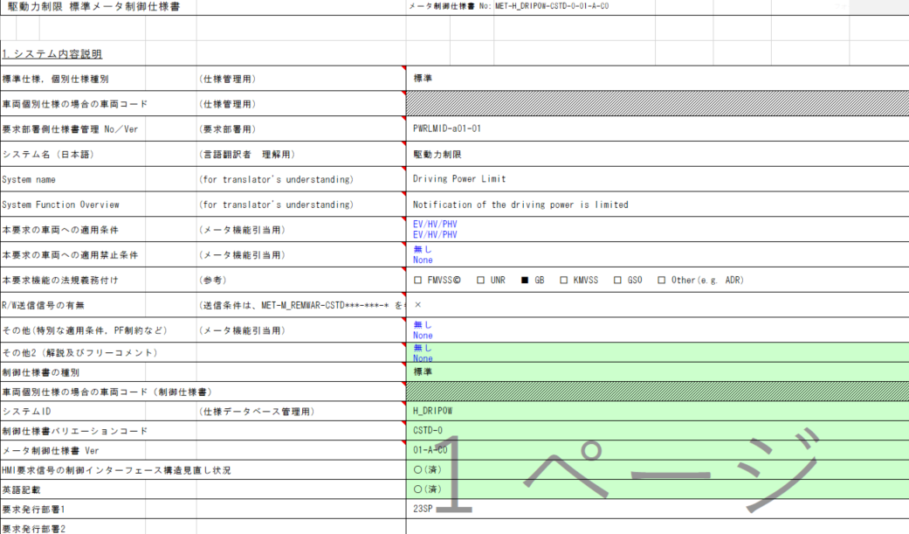
有効電源状態 | - | - | - | - | - | - | - | - | IG-ON | IG-ON | ALERT_VOM_IGN_ON |  |  |  | RWT_EN 機能有無：-
リモート送信時に送信関数にて判定する
端子名称/ メッセージラベル | VOM |  |  |  |  |  |  |  | EHV1S26 | EHV1S26 |  |  |  |  | MET1S36
信号名(データラベル) | RWT_EN | [reserved] | VCS_ON | IGN_ON | IGN_OFF_WT | IGN_OFF | BAT_WT | BAT_AO | EHV1S26_STS | PWRLMID | 判定結果 |  |  |  | EVHW
RW無しとなっているが、RW送信有りとして設計する (後述)
取り得る値 | 0b/ 1b | - | 0b/ 1b | 0b/ 1b | 0b/ 1b | 0b/ 1b | 0b/ 1b | 0b/ 1b | 通常(0b)/ 未受信(1b) | 正常(000b)/ バルブチェック(001b)/ オーバーヒートによる駆動力制限状態(010b)/ 電池低温による出力低下(011b)/ 他の要因による出力制限(100b)/ 未定義(上記以外) | UNKNOWN/ PRMRYCHK/ OVHT/ BATLOW/ OTHER | 点灯/ - | H_DRIPOW-CSTD-0-MEF01-REQ02～4/ - |  | 要求あり/ -
IG-ON + 通常 + 正常 | * | * | * | * | * | * | * | * | 0b | 000b | UNKNOWN | - | - |  | -
IG-ON + 通常 + バルブチェック | * | * | * | * | * | * | * | * | 0b | 001b | PRMRYCHK | 点灯 | - |  | -
IG-ON + 通常 + オーバーヒートによる駆動力制限状態 | * | * | * | * | * | * | * | * | 0b | 010b | OVHT | 点灯 | REQ02 |  | 要求あり
IG-ON + 通常 + 電池低温による出力低下 | * | * | * | * | * | * | * | * | 0b | 011b | BATLOW | 点灯 | REQ03 |  | -
IG-ON + 通常 + 他の要因による出力制限 | * | * | * | * | * | * | * | * | 0b | 100b | OTHER | 点灯 | REQ04 |  | -
IG-ON + 通常 + 未定義 | * | * | * | * | * | * | * | * | 0b | 101b | UNKNOWN | - | - |  | -
IG-ON + 通常 + 未定義 | * | * | * | * | * | * | * | * | 0b | 110b | UNKNOWN | - | - |  | -
IG-ON + 通常 + 未定義 | * | * | * | * | * | * | * | * | 0b | 111b | UNKNOWN | - | - |  | -
IG-ON + 未受信 + *** | * | * | * | * | * | * | * | * | 1b | ***b | UNKNOWN | - | - |  | -
IG-OFF + * + *** | * | * | * | * | * | * | * | * | *b | ***b | UNKNOWN | - | - |  | -

IG-OFF時は通信ソフトから未受信が取得できるよう設定することで、
IGN-ONを個別で参照しないようにする
途絶時は通信ソフト側で保持する信号値をそのまま使用するため、
未受信ビットのみを参照する

TTメンテナンス・点灯・警告灯、停車警告灯は要求なし

特別条件削除

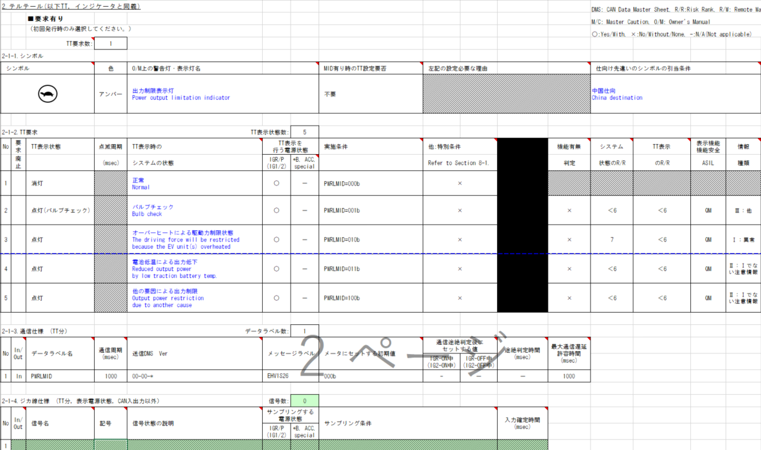
動作電源はIG-ON

仕向けによるシンボルの切り替えは表示側の責務のため、
Alertでは考慮しない。

機能有無判定なし

Alert制御仕様書にはRW送信無しとなっているが、RW仕様書には、TT/MID表示で使用されるPWRLMIDのCAN信号が存在するため、RW送信有りとして設計する

BCは要求なし
初期値は,消灯
通信途絶時は前回値保持
→通信ソフト側で保持する値を使用する

 |  |  |  |  |  |  |  |  |  |  |  |  |  |  |  | 制御仕様→MID
CV：○
CV-R：×
機能有無判定なし
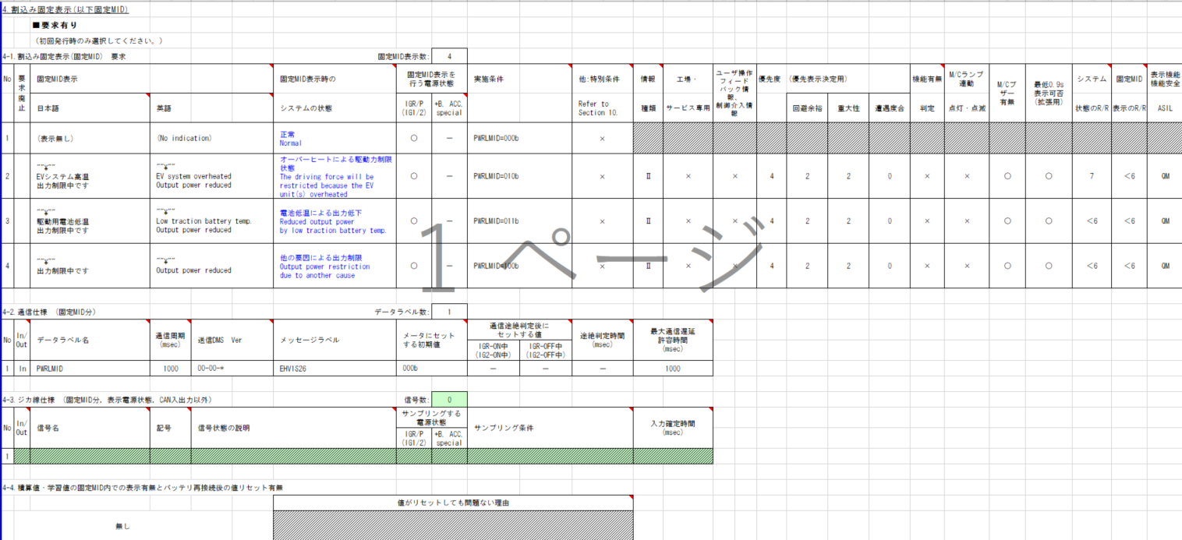
動作電源はIG-ON

通信途絶時は前回値保持
→通信ソフト側で保持する値を使用する

TTと同一

初期値は,表示なし

TTと同一

 |  |  |  |  |  |  |  |  |  |  |  |  |  |  |  | 制御仕様→Detailed Spec
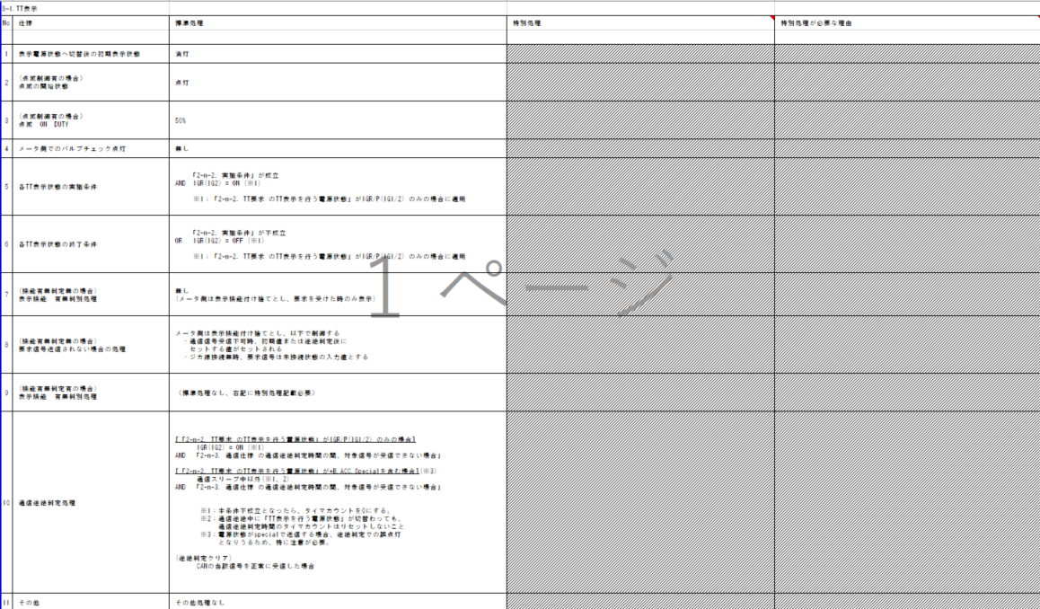

CV：HV/PHV車は下記送信なし
PWPLMID="001b"、"010b"、"011b"
CV-R：特別処理削除
送信側ECUの責務なので、Alertに影響なし（METHUD800B-6289）

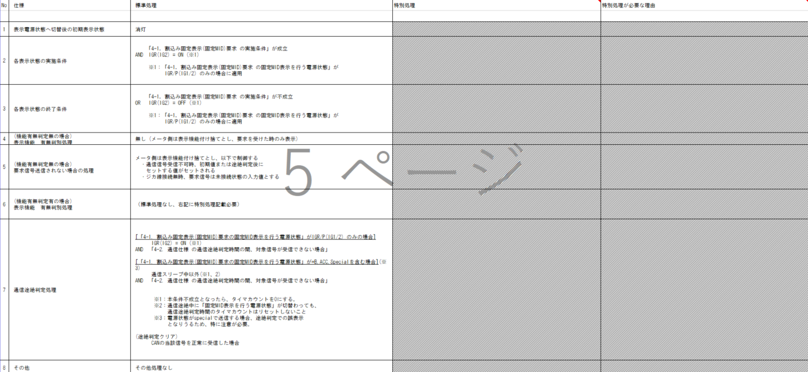

CV：HV/PHV車は下記送信なし
PWPLMID="001b"、"010b"、"011b"
CV-R：特別処理削除
送信側ECUの責務なので、Alertに影響なし（METHUD800B-6289）

 |  |  |  |  |  |  |  |  |  |  |  |  |  |  |  | RW制御仕様 MET-M_REMWAR-CSTD-1-01-A-C0.xlsx

メッセージラベル：MET1S36
送信信号：EVHW
PWRLMID信号の判定条件あり

